Sheet1
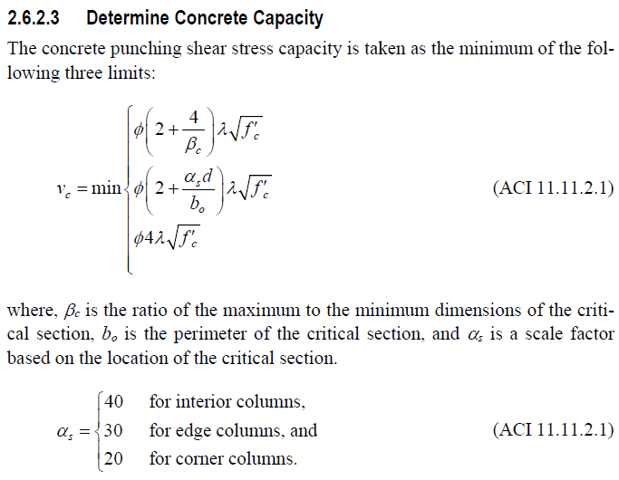
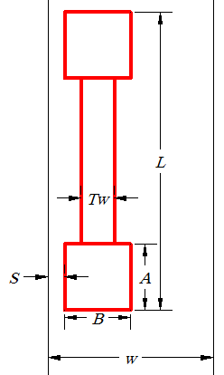
 |  | ورودی ها
 | Pu | 150 | تن | نسبت برش پانچ برای کل دیوار | 1.50
نیروهای طراحی دیوار | Mu3 | 1100 | تن متر | برای دیوارهای کناری و گوشه
 | Pier Force | 300 | تن
 | ضخامت کلی پی | 100 | سانتیمتر | نسبت برش پانچ برای ناحیه انتهایی | 0.91 |  |  |  |  | بر اساس روش دکتر حسن باجی
مشخصات پی | عرض نوار طراحی - W | 340 | سانتیمتر | صرفاً برای دیوارهای کناری |  |  |  |  |  | 96.9.9
 | مقاومت فشاری بتن پی | 300 | کیلوگرم بر سانتیمتر مربع |  |  |  |  |  |  | ویرایش ششم
 | L | 500 | سانتیمتر
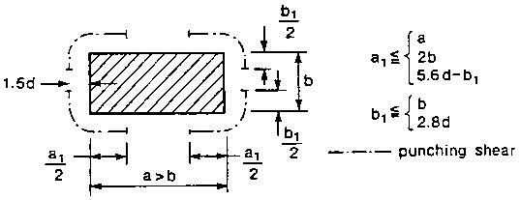
 | Tw | 5 | سانتیمتر
مشخصات هندسی دیوار | موقعیت | گوشه | 1 | 20 | 1
 | B | 40 | سانتیمتر
 | S | 5 | سانتیمتر
 | qu | 0.96 | کیلوگرم بر سانتیمتر مربع
 | Vu | 102.42
 | bo | 681 |  | دیوار عملکردستونی نداشته و پانچ در دو انتها اهمیت بیشتری دارد
 |  |  |  |  |  |  |  |  | I33 | 1877775414.67 | cm^4
 | yv | 0.70
 | yf | 0.30
 | Mu final | 1102
 | Bc | 12.50
 | Vumax | 11.94 | کیلوگرم بر سانتیمتر مربع
 | 0.75*vc | 7.99 | کیلوگرم بر سانتیمتر مربع
 | طول ناحیه بحرانی | 546
 | عرض ناحیه بحرانی | 91
 | d | 92
 | مساحت ناحیه برش صفر | 156636
 | عرض ناحیه برش صفر | 229 |  |  | 30.00 | کناری | 2 | 0
 | طول ناحیه برش صفر | 684 |  |  | 20.00 | گوشه | 1 | 1
 | as | 20

 |  | 1.63

 |  | 7.99
 |  | 16.19
 |  | 13.77

 | ex | 23 | سانتیمتر
 | اضافه لنگر | 2 | تن متر

 | a1 | 80 | سانتیمتر
 | b1 | 40 | سانتیمتر
 | محیط برش پانچ اروپا | 672 | میانی
 |  | 448 | کناری
 | مساحت کناری | 41216

 | Vc | 329171

